ზამთარი 1.2
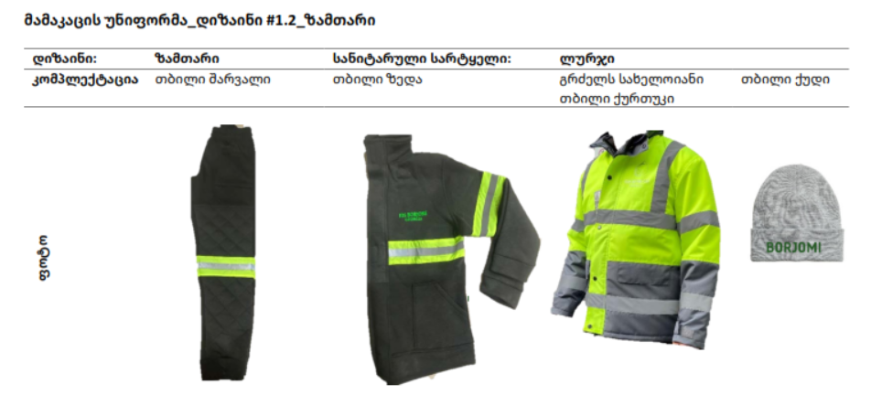

ქურთუკი , ქუდი ჟილეტი

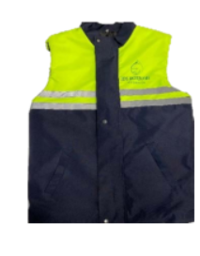
ქურთუკი | ქუდი | ჟილეტი

ქალის უნიფორმა 1
